Dashboard
BLOCK 139

 | VERSION | 1.0.0

Chuyên Đề Phát Triển Web 1

Evidance
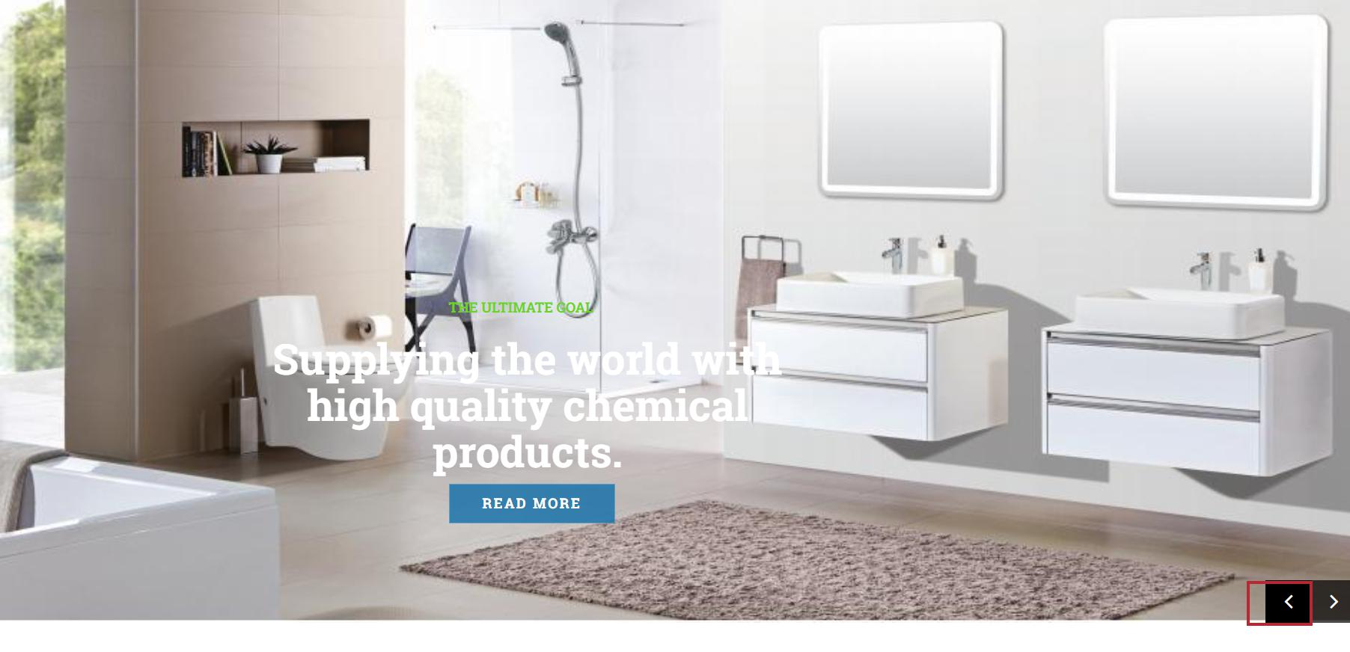
hình 1: kiểm tra nút Next

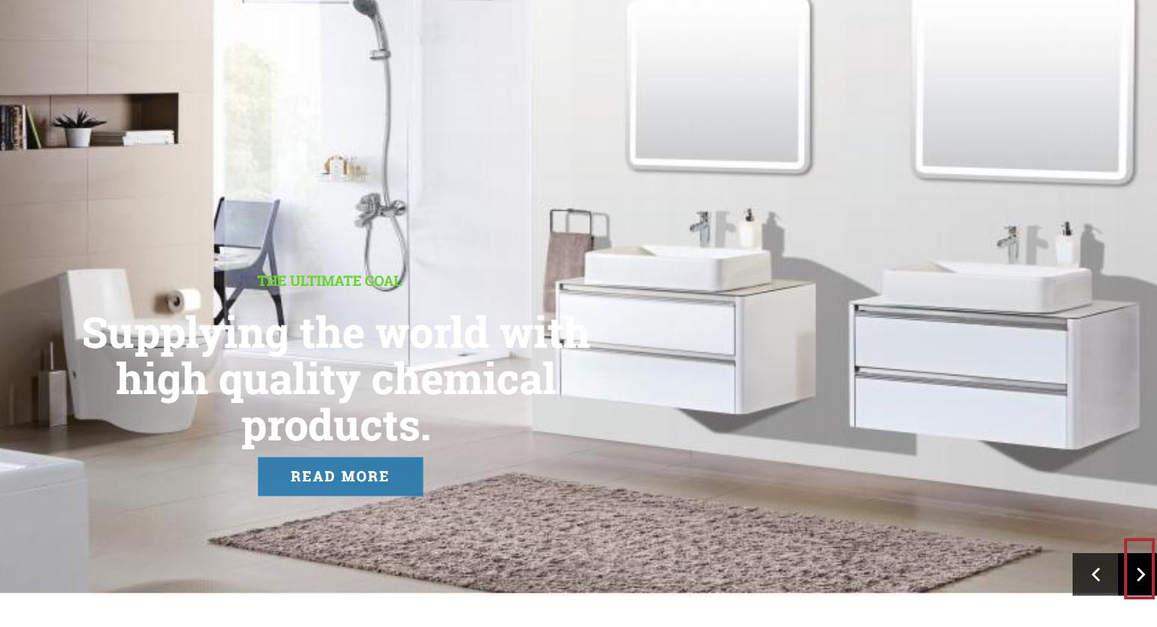
hình 2: kiểm tra Back

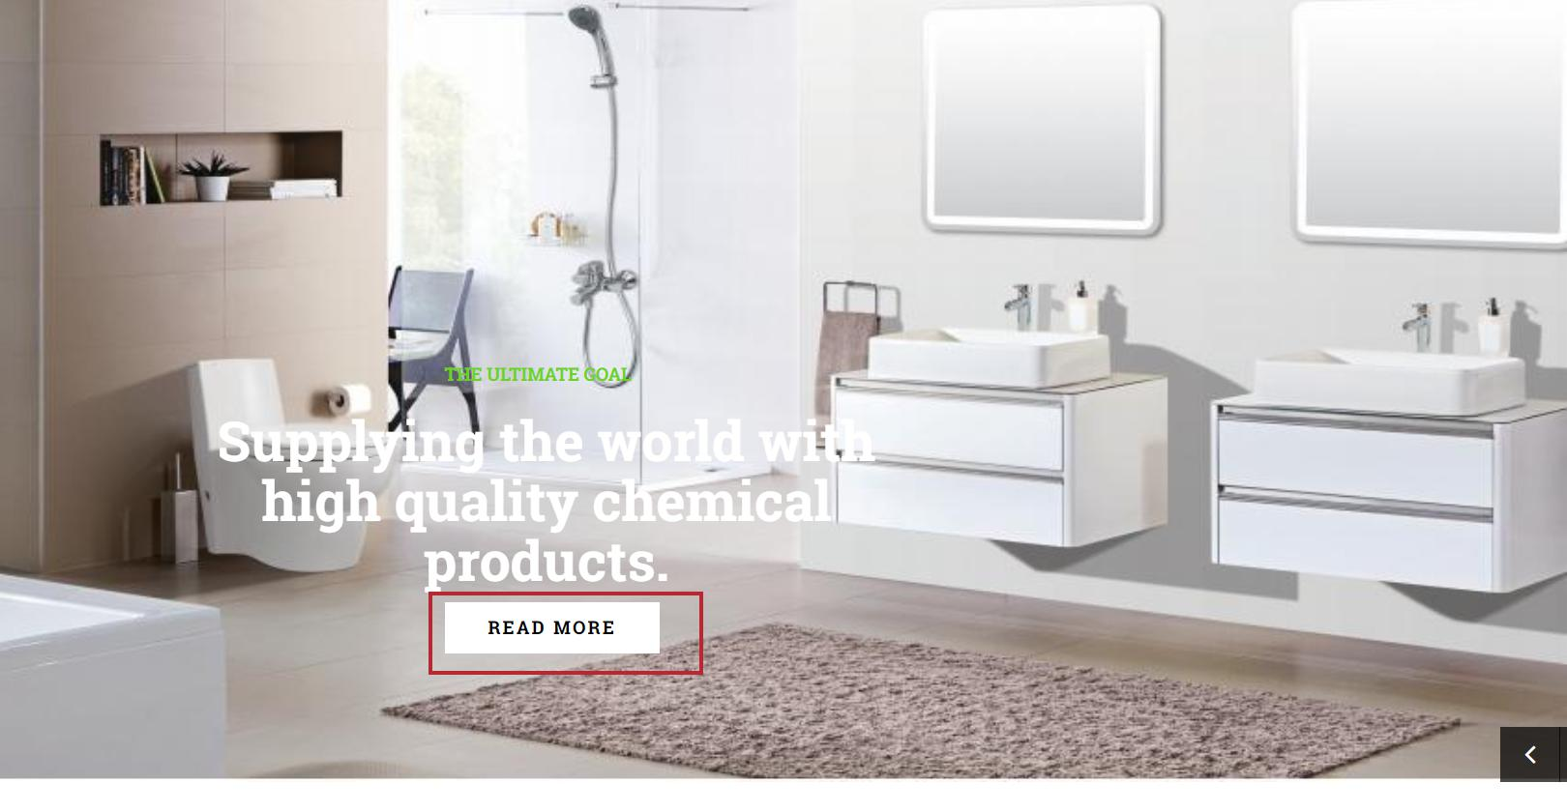
hình 3: kiểm tra nút READ MORE

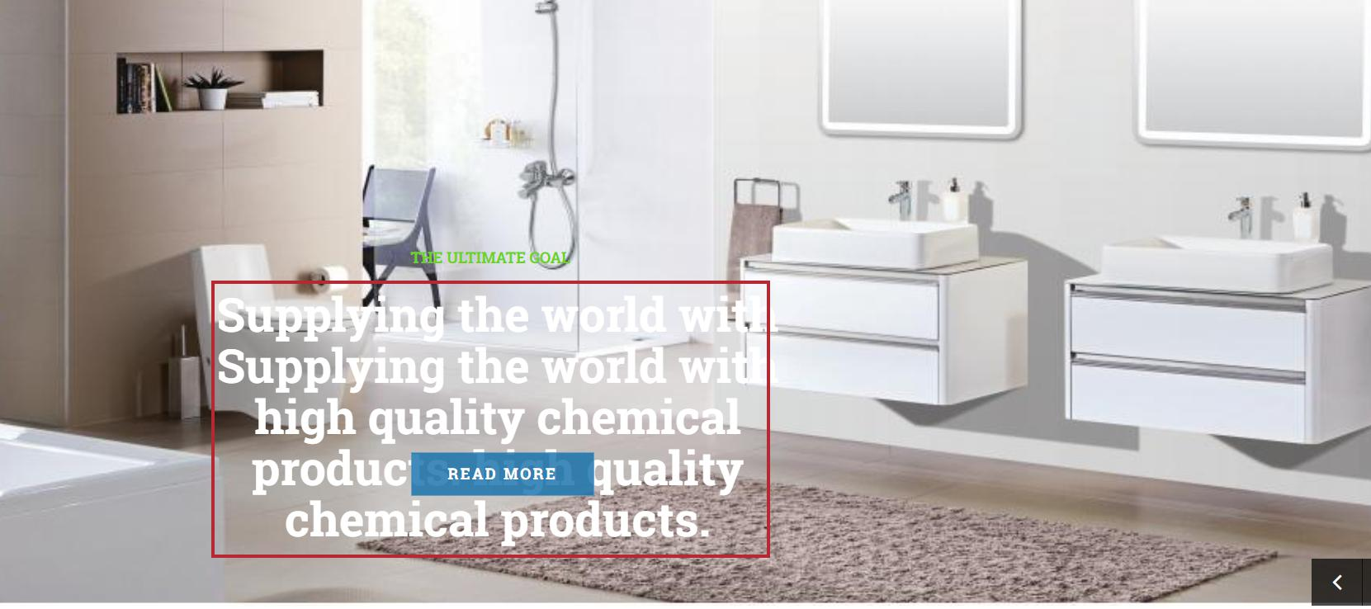
hình 4: kiểm tra nội dung tiêu đề

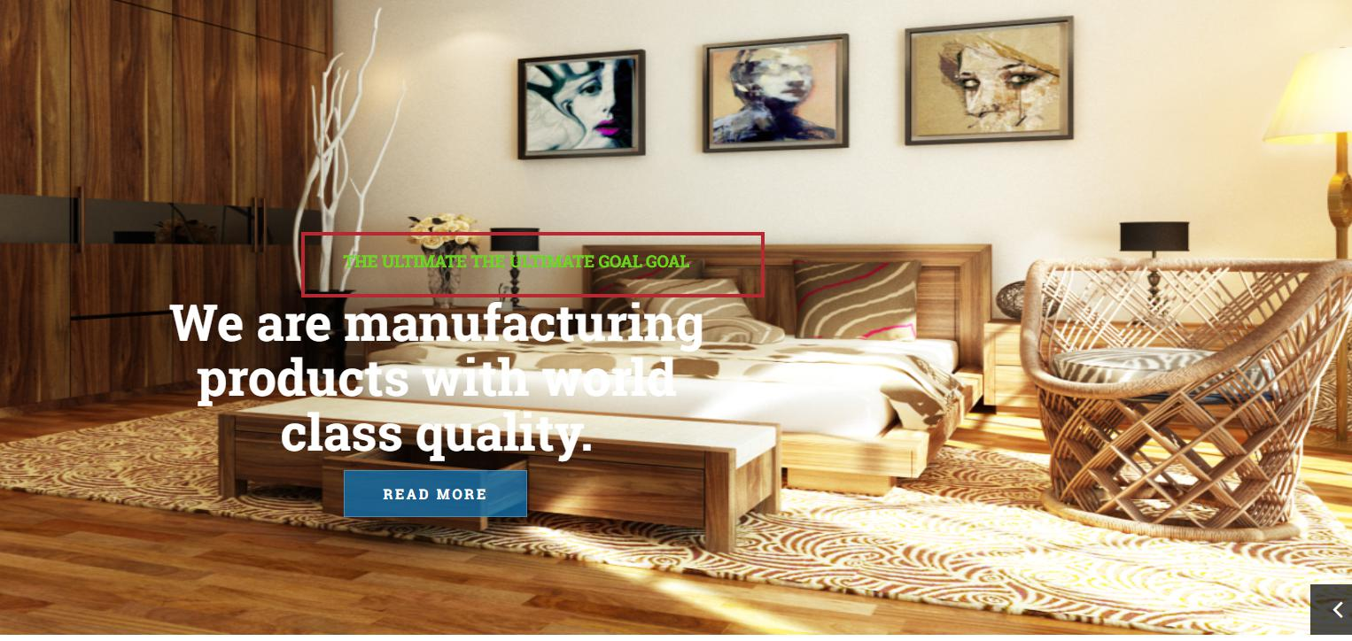
hình 5: kiểm tra tiêu đề

